Titel

Statistischer Bericht
Grunddaten der Krankenhäuser
2024
EVAS-Nummer
23111
Ergänzung zur Datenbank
GENESIS-Online
Die Datenbank des Statistischen Bundesamtes
leer
Erschienen am 6. November 2025, Tabellen 23111-b01 bis 23111-b03, 23111-01, 23111-08 bis 23111-10 und CSV-Tabellen csv-23111-b01 bis csv-23111-b03, csv-23111-01, csv-23111-08 bis csv-23111-10 korrigiert am 26.11.2025
Informationen zur Barrierefreiheit
Inhaltsübersicht
Ende des Titelblatts.

GENESIS-Online
zur Inhaltsübersicht
Übersicht GENESIS-Online
Für den Bereich Grunddaten der Krankenhäuser sind in GENESIS-Online folgende Abrufmöglichkeiten gegeben:
Code | Inhalt | Zeitraum
23111-0001 | Krankenhäuser, Betten, Patienten: Deutschland, Jahre | Jährlich ab 1991
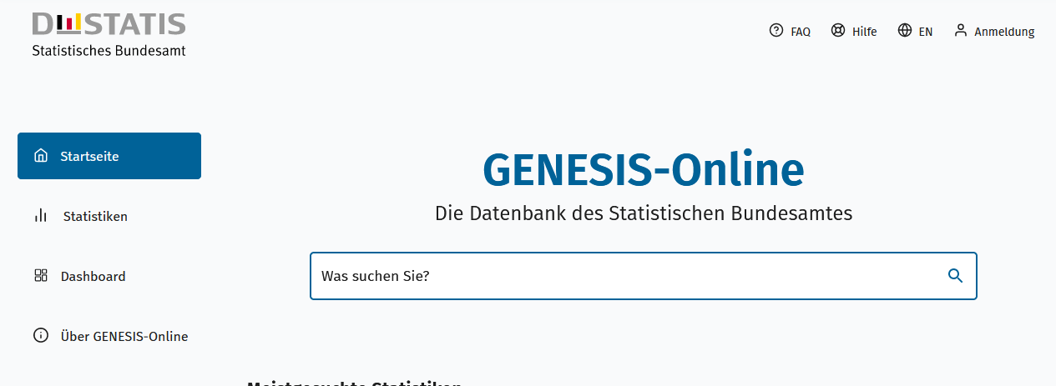
Geben Sie den Code
(z. B. 12345-0005) in das Suchfenster der Datenbank GENESIS-Online ein.
23111-0002 | Personal in Krankenhäusern: Deutschland, Stichtag | Jährlich ab 1991
Ende der Übersicht der GENESIS-Online-Tabellen.

